Sheet1
技能事件添加镜头需求
功能介绍 | 为了增加挑战巨型怪物时候的战斗体验
简介 | 在战斗中镜头看着主角但是角度是朝向BOSS，在怪物施放某个技能的时候镜头看着主角但是角度朝向怪物（参考上帝之火BOSS战斗镜头）
具体需求 | 在技能编辑器中添加事件参数----技能镜头，解释为释放该事件触发时，盯着主角的镜头的视野和角度参数发生改变，但是该镜头依然是盯着主角的。镜头的位置、时间、角度参数都由策划去配置。和关卡中的推镜类似只不过区别是相对于选定的骨骼点的位置
加一个类型叫：盯着敌人的躯干（或某个骨骼点）
镜头1 | 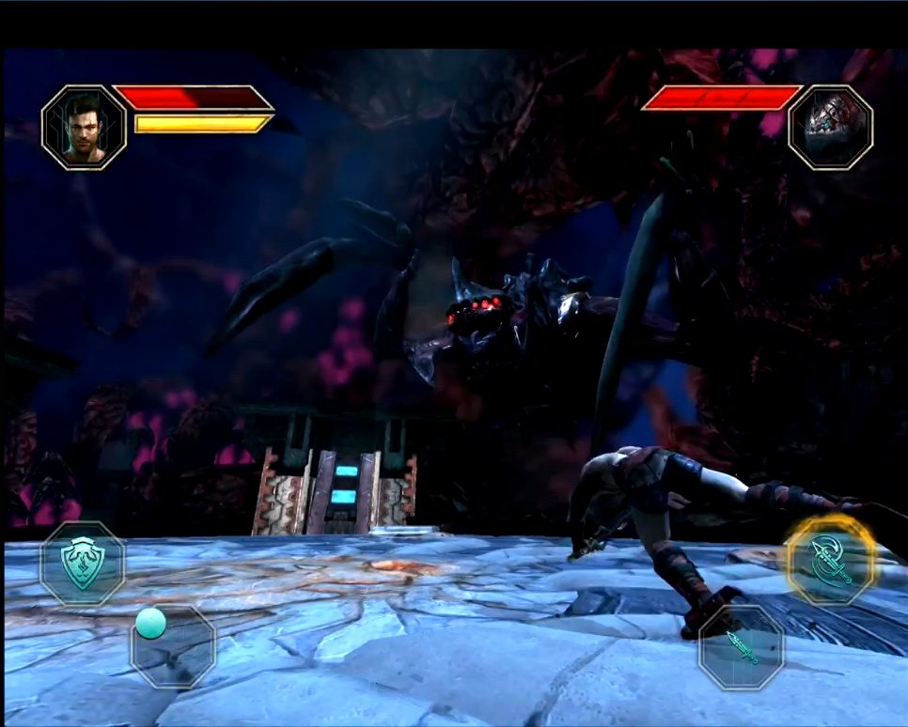 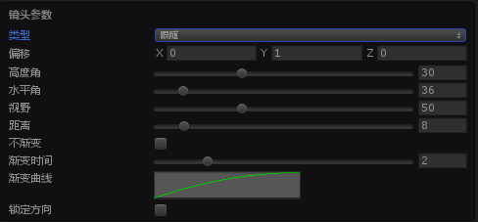 第一个镜头是进入泰坦战的默认镜头：盯着怪物的躯干。（常规关卡配置镜头）
镜头
骨骼点
和推镜事件的参数一致
镜头2 | 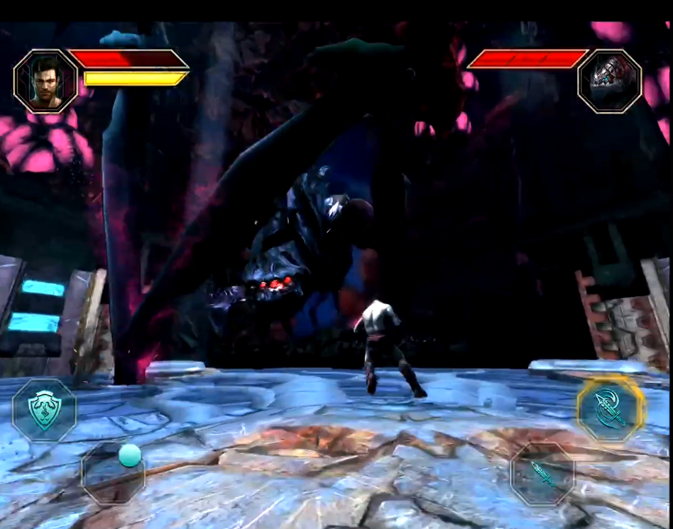 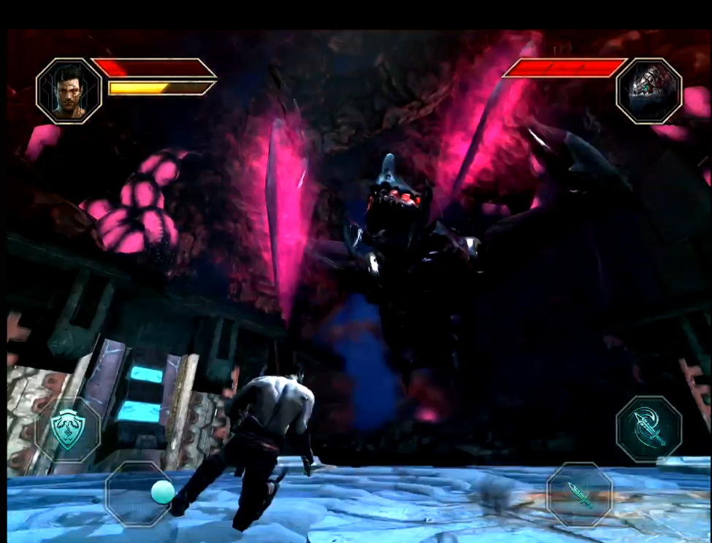 第二个镜头是策划在技能编辑器中配置的镜头：绑定在骨骼点的镜头，包含参数，位置、时间、角度
镜头3 | 场景默认镜头：场景配置的镜头
切镜
镜头组ID:
显示为该场景中的镜头组ID（意思为切换到该镜头组镜头）
移动时间：
切换镜头时的移动速度
返回时间：
返回时间这里填帧数，默认为-1即技能结束即返回
技能事件 | 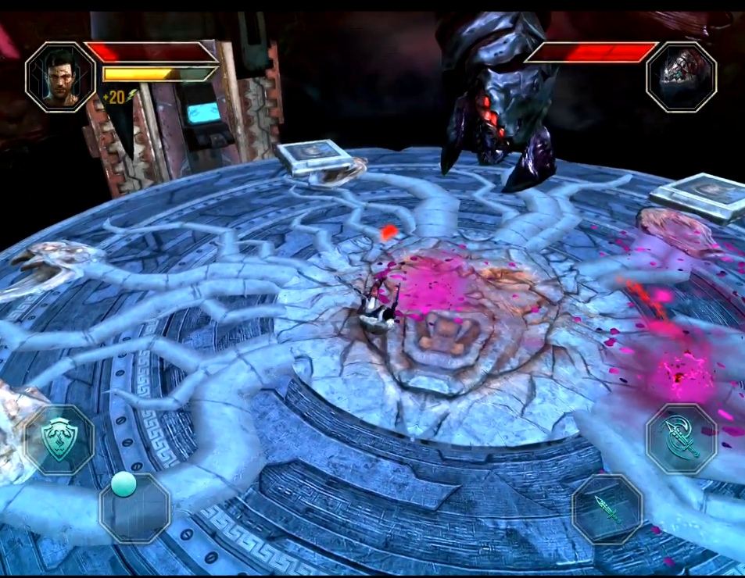 技能时间触发切换镜头（作用为BOSS放群攻技能时，由镜头1切换至场景默认镜头使用，时间可以填写结束帧数，默认为技能施放完毕则切换。）
泰坦技能设定
火焰泰坦巨人 | mod_huoyanjuren_01 | 普攻 | gongji01 | 左手往前抓 | 这个技能就是镜头盯着左手
 |  | 砸击 | zaji | 双手握拳从上而下砸击 | 这个技能盯着头部
 |  | 巨人吐息 | tuxi | 嘴巴张开向前方大范围吐息 | 这个技能盯着头部
 |  | 火焰滚石 | gunshi | 依次召唤3个陨石滚从左，中，右 3路滚下对路径上的敌人造成伤害,持续时间或碰到目标后爆炸召唤出1只自爆熔岩怪 | 这个技能镜头拉到俯视角从天上看着主角
 |  | 眼线攻击 | yanxiangongji | 双眼射出火焰激光跟随目标移动 | 这个镜头盯着头部

